Sheet1
app界面部分细节需修改调整，如下图及文字描述

 | 实现效果图 |  | 软件名称：去掉在线二字 |  | UI原稿
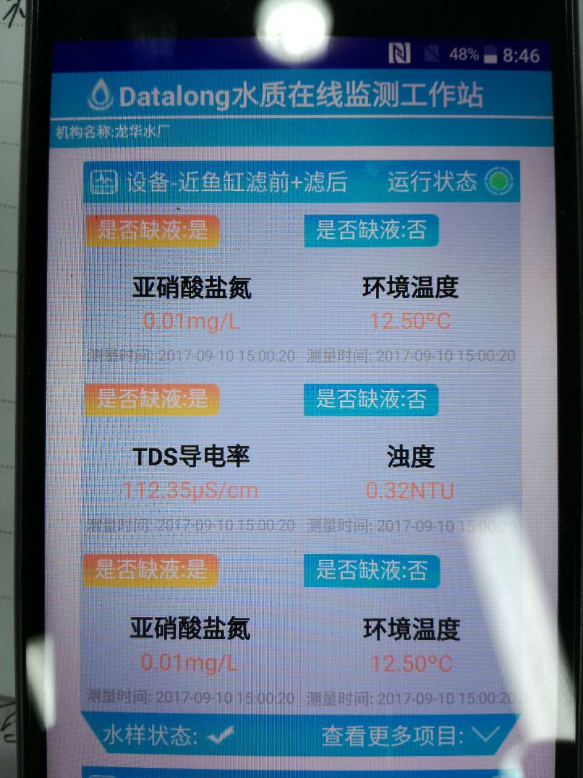
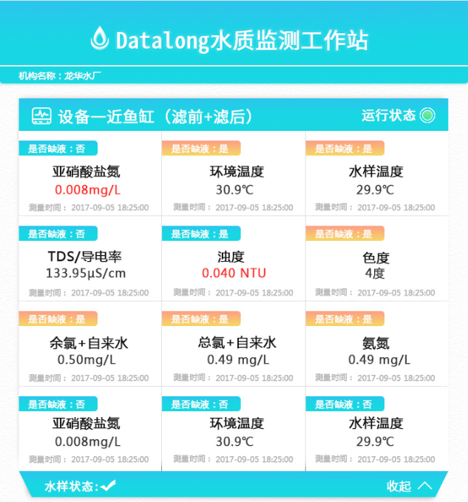

 |  |  | 界面背景：有阴影，立体感
 |  |  | 背景颜色：使用带白点浅灰色，具体见原psd图

 |  |  | 设备名称：请注意字体，且要加粗

 |  |  | 运行状态：字体及图标要减小，比设备名称小

 |  |  | 测试结果：黑色显示，超标时显示红色

 |  |  | 是否缺液：字体要减小，比测试值小

 |  |  | 项目显示模块：背景使用白色，加深div边框颜色

 |  |  | 查看更多项目：字体减小，去掉冒号。
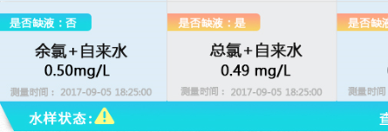

 |  | 水样状态：字体要减小，且加粗；状态不唯一，增加异常状态提醒

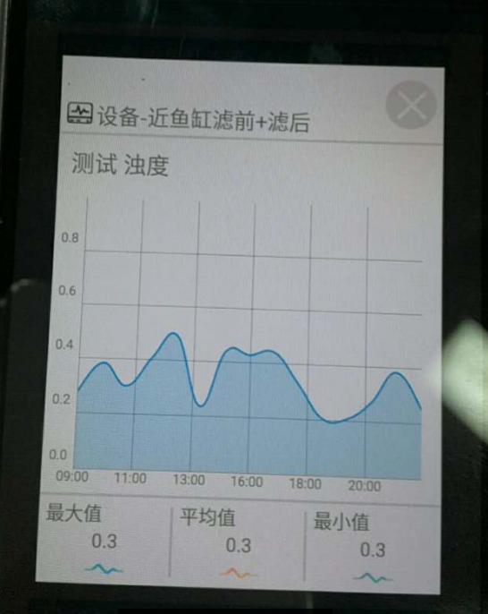
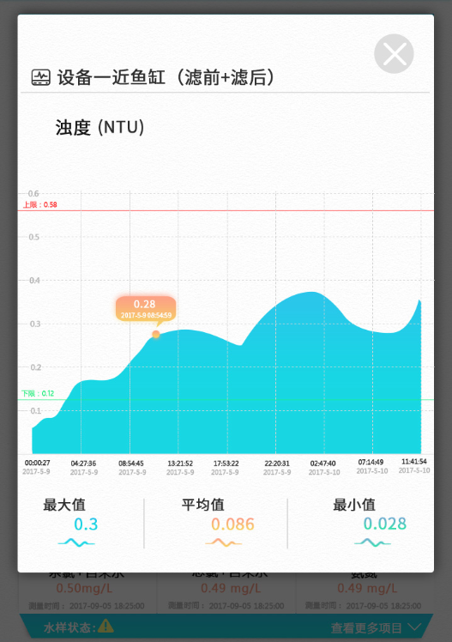

 |  |  | 弹出页面：边角为圆角，且有阴影，悬浮立体感

 |  |  | 设备名称：字体加粗

 |  |  | 测试项目：去掉测试二字，加上项目单位；
 |  |  |  | 注意：项目及单位 不唯一

 |  |  | 横纵标尺线：都使用虚线，颜色浅灰

 |  |  | 数值标注：点击图形中的点显示数据及测试时间
 |  |  |  |  |  | 增加上下限标尺线：红、绿实线，且显示限值

 |  |  | 图形颜色：使用渐变色，透明度小

 |  |  | 测试时间：加上日期，因为有跨日期

 |  |  | 最值显示：颜色与图标保持一致

